LUM-SALA CALD
DADOS DO LOCAL
LOCAL | LARGURA L (m) | COMPRIMENTO C (m) | ALTURA DE MANUSEIO TRABALHO Hpp (m) | ALTURA TOTAL/PÉ-DIREITO Htp (m) | ALTURA UTIL/ ALTURA DE TRABALHO Hlp (m) | TETO | PAREDE | PISO | LAMPADA UTILIZADA
SALA DE CALDEIRA | 15.92 | 9.6 | 0.8 | 7 | 6.2 | ZINCO | CLARA | CONCRETO | VAPOR DE METAL

MÉTODO LUMENS

ILUMINAMENTO

CARACTERÍSTICAS DA TAREFA E DO OBSERVADOR ADOTADOS |  |  |  |  |  |  |  |  |  | Caso a soma no final de -1,0, 1 se usa adota o médio que é esse
IDADE | 41
VELOCIDADE E PRECISÃO | IMPORTANTE
REFLETANCIA NO FUNDO DA TAREFA | 40%
CALCULO DE PESO | 0

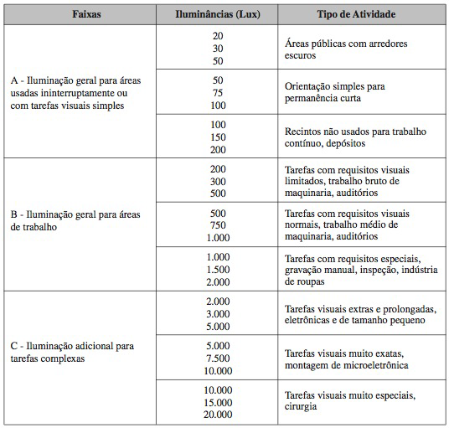

FAIXAS, ILUMINANCIAS E TIPO DE ATIVIDADE ADOTADOS
ADOTADA A FAIXA B | TAREFAS COM REQUISITOS VISUAIS LIMITADOS...
ILUMINÂNCIAS (LUX) | 300

ILUMINÂNCIA MINIMA EM LUX, POR TIPO DE ATIVIDADE ADOTADO
TIPO DE AMBIENTE | LUX
INDÚSTRIA QUIMICA
FORNOS, SECADORES | 200 |  |  |  |  |  |  |  |  | valor baixo 200
 |  |  |  |  |  |  |  |  |  | valor médio 300
ADOTADO NO FINAL O MAIOR VALOR QUE É 300 lx |  |  |  |  |  |  |  |  |  | valor alto 500

ILUMINÂNCIAS (LUX) | 300

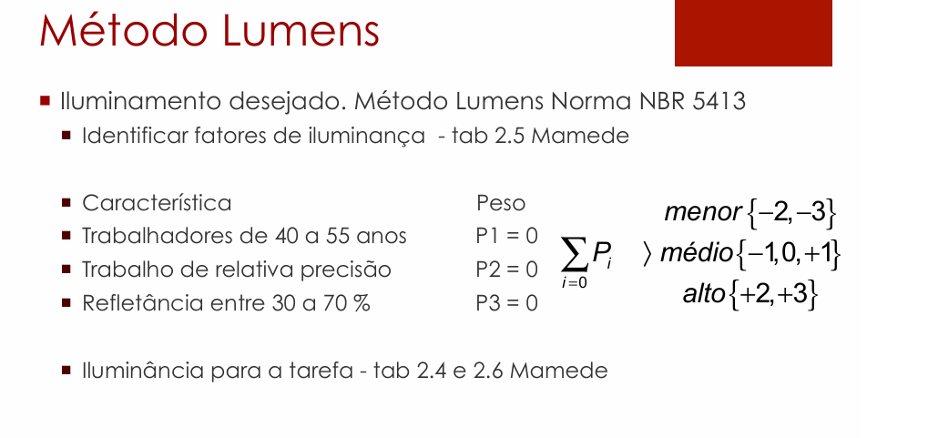

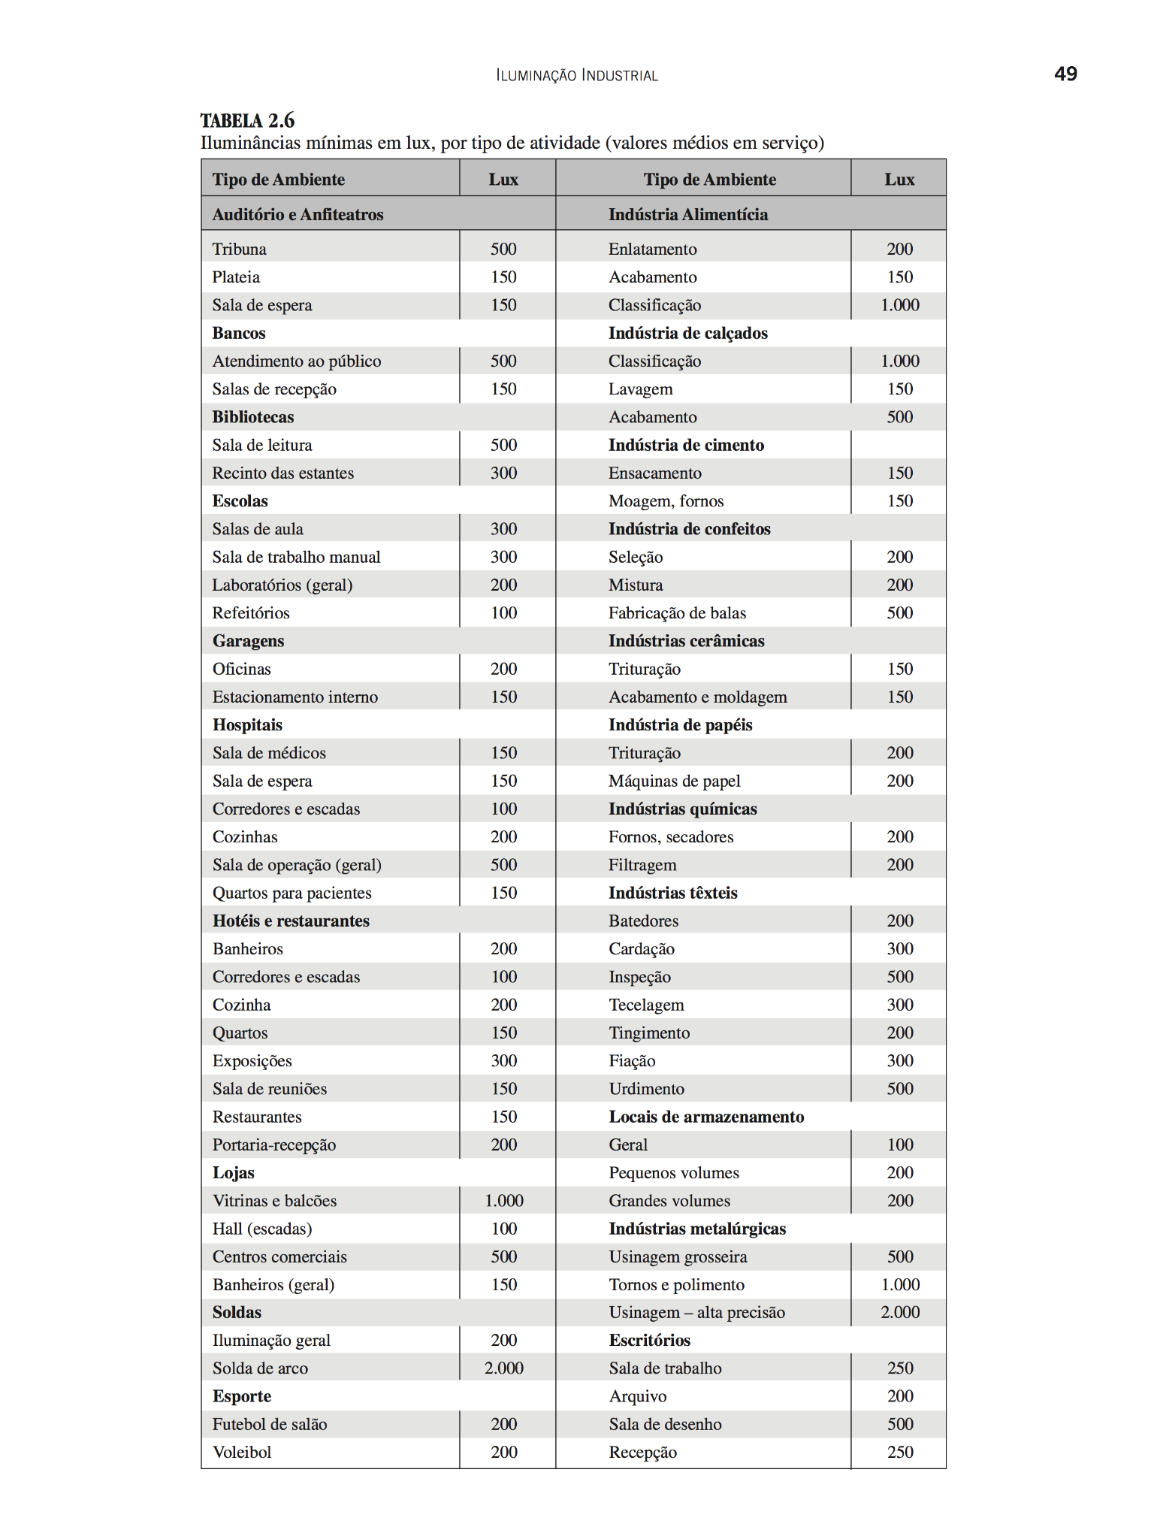

LUMINÁRIA ADOTADA

SALA DE CALDEIRAS POSSUEM ELEVADO PÉ-DIREITO, LUMINÁRIA ADEQUADA PARA ESSE AMBIENTE SÃO TIPO REFLETOR INDUSTRIAL ESTILO CUPULA
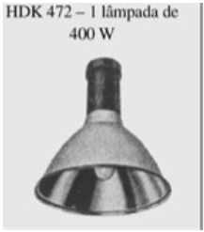
DADOS LUMINÁRIA
MODELO | HDK 472+GDK 474 PG
FABRICANTE | Philips

LAMPADA E REATOR ADOTADOS
Podendo ser adotados lampadas de até 400 W, conforme a luminária adotada

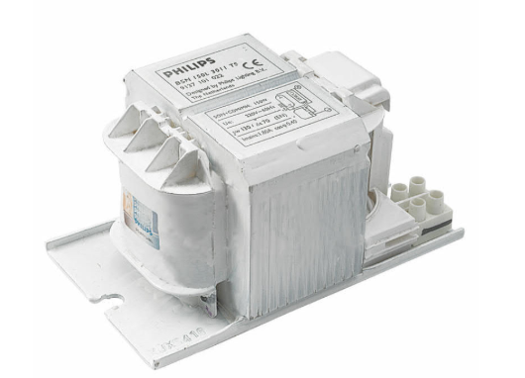
DADOS DA LAMPADA
MODELO | MASTER HPI-T Plus 400W/645 E40 1SL/12
FABRICANTE | Philips
TIPO DE LAMPADA | VAPOR METALICO
POTÊNCIA (W) | 400
FLUXO LUMINOSO (lumens) | 33200
NUMERO DE LAMPADAS POR LUMINARIA | 1

DADOS DO REATOR
MODELO | BHLE 400L 200TS
FABRICANTE | Philips
PERDAS (W) | 27.5
FATOR DE POTENCIA | 0.85

De forma a calcular o fluxo luminoso se deve calcular o FATOR DE UTILIZAÇÃO e FATOR DE DEPRECIAÇÃO

FATOR DE UTILIZAÇÃO Fu
DEVE-SE SEGUIR A FORMULA ABAIXO
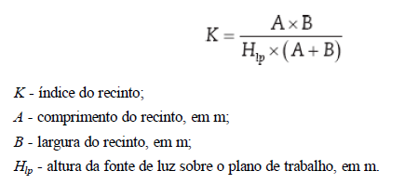

K | 0.97

VERIFICA NO LIVRO DO MAMEDE AS REFLETANCIAS

POR MEIO DO VALOR DE K, USA A TABELA PARA ACHAR CONHECENDO AS REFLENTACIAS MÉDIAS DO TETO Pte, DAs PAREDES Ppa, do PISO Ppi, VAI NA TABELA E PEGA OS VALORES

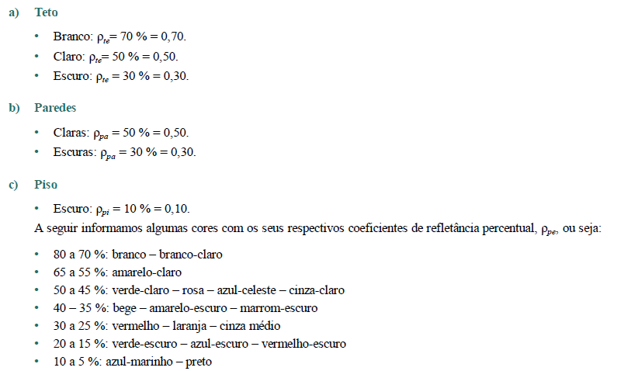
TETO | ZINCO
PAREDE | CLARA
PISO | CONCRETO
Pte | 0.5
Ppa | 0.5
Ppi | 0.1
Fu | 0.61

FATOR DE DEPRECIAÇÃO Fdl
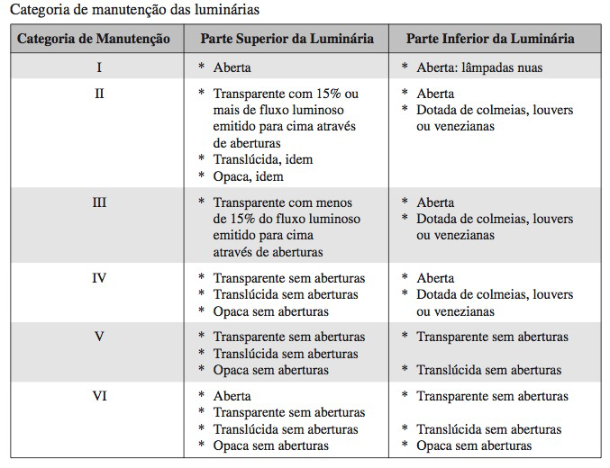
PRECISA VERIFICAR A CATEGORIA DA MANUTENÇÃO, CONSIDERA UM AMBIENTE SUJO

CATEGORIA DE MANUTENÇÃO LUMINÁRIAS | I
CATEGORIA DO LOCAL | SUJO
VIDA MÉDIA LAMPADAS (h) | 24000
TEMPO DE MANUTENÇÃO (meses) | 16
Divide por 2 a vida média pois após metade do tempo já começa a enfraquecer, (um ano tem 8760 horas e um ano tem 12 meses) horas de um mes
 |  |  |  |  |  |  |  | 12000 é 18 meses
A PARTIR DO TEMPO DE MANUTENÇÃO SE USA O GRAFICO DE CATEGORIA I, com S de sujo
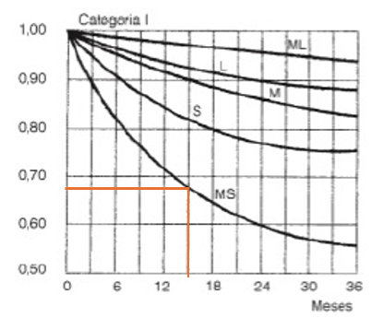

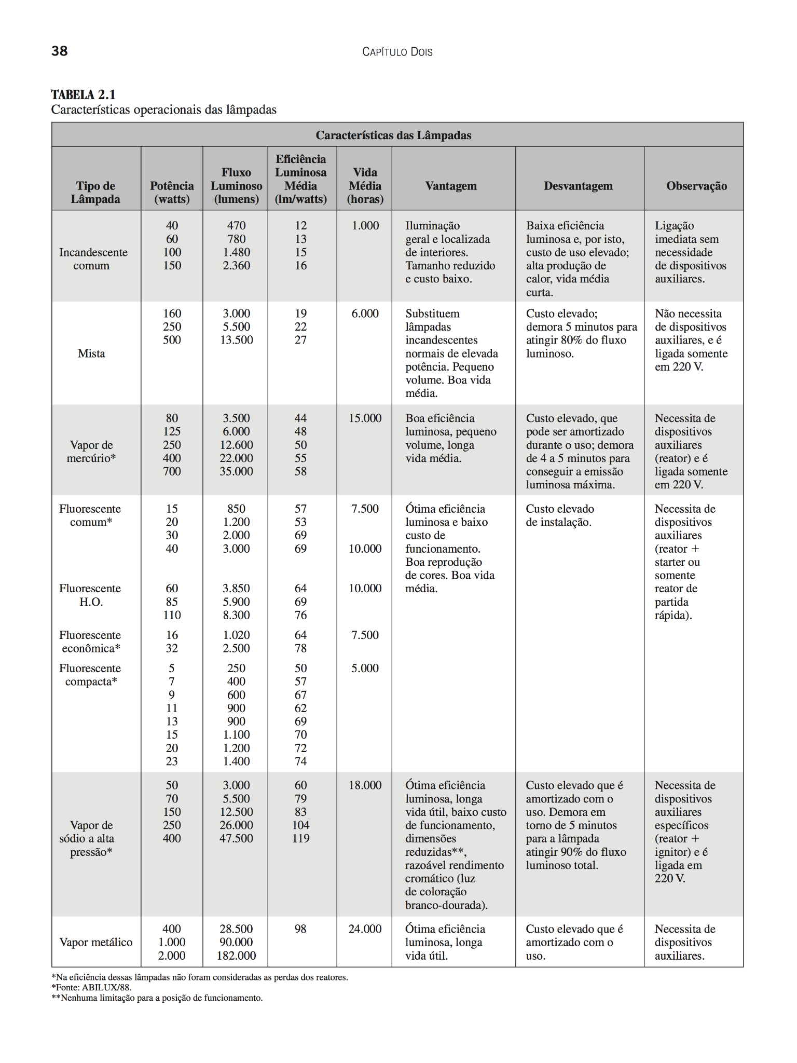

FATOR DE DEPRECIAÇÃO Fdl | 0.67

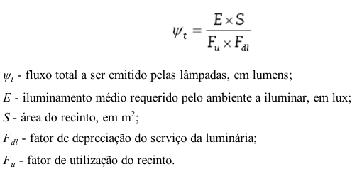
FLUXO TOTAL LUMINOSO
Wt (lm) | 112184.00

NUMERO DE LUMINARIAS

Nlu | 3.38
Sempre arredonda Nlu para valor inteiro e acima
Nlu>= | 3
Nlu>= | 4
MELHOR ADOTAR O VALOR DE NLU DE 4 PARA MELHOR DISTRIBUIÇÃO

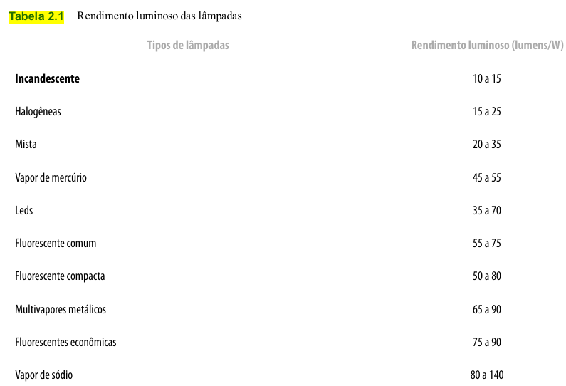

 |  | Usa o valor de catalogo de rendimento luminoso

DISTRIBUIÇÃO/DISPOSIÇÃO DE LUMINÁRIAS

ADOTA O NUMERO DE LUMINARIAS CALCULADO ANTERIORMENTE, POR SER UM NUMERO IMPAR 3, PODE ADOTAR UM NUMERO PAR COMO 4 PARA MELHOR DISTRIBUIÇÃO

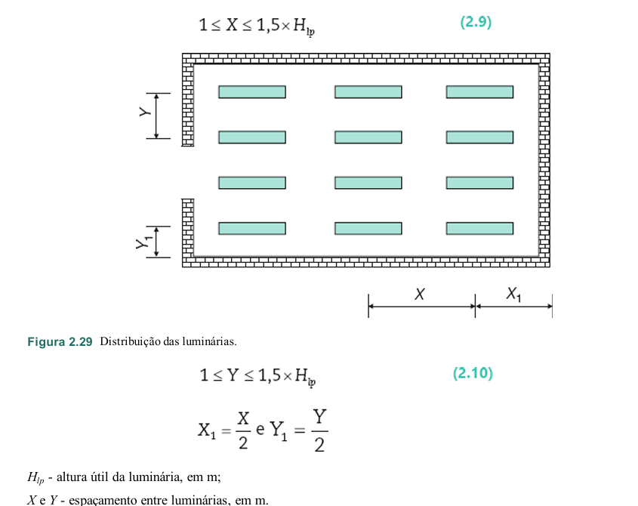
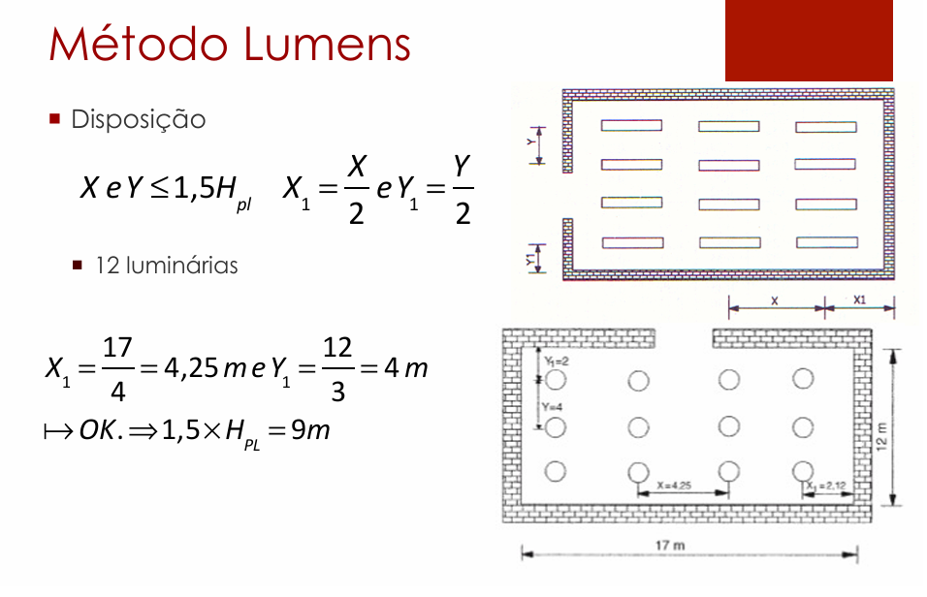
POSICIONAR NO ESPAÇO ESSAS 4 LUMINARIAS

LUMINARIAS POSICIONADAS EIXO X | 2
LUMINARIAS POSICIONADAS EIXO Y | 2

COMPRIMENTO DO COMODO | 9.6 | Verificação
LARGURA DO COMODO | 15.92
X | 4.8 | CERTO
Y | 7.96 | CERTO
1,5xHpl | 9.3
ARRUMAR O X | 4.8 | CERTO



DISTANCIA ENTRE LUMINARIAS E EIXO X, X | 4.8 | NÃO TEM LUMINARIA AO LADO, PEGA O VALOR DE X1
DISTANCIA ENTRE LUMINARIAS EIXO X, X1 | 4.8
DISTANCIA ENTRE LUMINARIAS EIXO Y, Y | 7.96 | A DISTANCIA DE Y1 É MUITA COISA, USA COMO Y
DISTANCIA ENTRE LUMINARIAS E EIXO Y, Y1 | 3.98 | por ter duas bordas de eixo Y entre luminarias pode dividir por 2

 |  | Verificação
DISTANCIA ENTRE LUMINARIAS EIXO X, X | 4.8 | CERTO
DISTANCIA ENTRE LUMINARIAS E EIXO X, X1 | 4.8 | CERTO
DISTANCIA ENTRE LUMINARIAS EIXO Y, Y | 7.96 | CERTO
DISTANCIA ENTRE LUMINARIAS E EIXO Y, Y1 | 3.98 | CERTO

POTENCIA PONTO DE ILUMINAÇÃO

TENSÃO DE ALIMENTAÇÃO (V) | 220
POTENCIA TOTAL DE ILUMINAÇÃO (VA) | 432.35
POTÊNCIA ADOTADO DO PONTO (VA) | 440 | ADOTADO VALOR DE 440 VA PARA TER MAIS MARGEM DE SEGURANÇA
POTENCIA DE ARRANJO (VA) | 1760
CORRENTE DE PROJETO (A) | 8.00

LUM-COM(B,P)
DADOS DO LOCAL
LOCAL | LARGURA L (m) | COMPRIMENTO C (m) | ALTURA DE MANUSEIO TRABALHO Hpp (m) | ALTURA TOTAL/PÉ-DIREITO Htp (m) | ALTURA UTIL/ ALTURA DE TRABALHO Hlp (m) | TETO | PAREDE | PISO | LAMPADA UTILIZADA
COMPRESSOR (BOMBAS E PRENSA) | 9.28 | 9.6 | 0.8 | 7 | 6.2 | ZINCO | CLARA | CONCRETO | VAPOR DE METAL

MÉTODO LUMENS

ILUMINAMENTO

CARACTERÍSTICAS DA TAREFA E DO OBSERVADOR ADOTADOS
IDADE | 41
VELOCIDADE E PRECISÃO | IMPORTANTE
REFLETANCIA NO FUNDO DA TAREFA | 40%
CALCULO DE PESO | 0

FAIXAS, ILUMINANCIAS E TIPO DE ATIVIDADE ADOTADOS |  |  |  |  |  |  |  |  |  | Caso a soma no final de -1,0, 1 se usa adota o médio que é esse
ADOTADA A FAIXA B | TAREFAS COM REQUISITOS VISUAIS NORMAIS...
ILUMINÂNCIAS (LUX) | 750

 |  |  |  |  |  |  |  |  |  | valor baixo 200
 |  |  |  |  |  |  |  |  |  | valor médio 300
 |  |  |  |  |  |  |  |  |  | valor alto 500

LUMINÁRIA ADOTADA

COMPRESSOR(B,P) POSSUEM ELEVADO PÉ-DIREITO, LUMINÁRIA ADEQUADA PARA ESSE AMBIENTE SÃO TIPO REFLETOR INDUSTRIAL ESTILO CUPULA

DADOS LUMINÁRIA
MODELO | HDK 472+GDK 474 PG
FABRICANTE | Philips

LAMPADA E REATOR ADOTADOS
Podendo ser adotados lampadas de até 400 W, conforme a luminária adotada

DADOS DA LAMPADA
MODELO | MASTER HPI-T Plus 400W/645 E40 1SL/12
FABRICANTE | Philips
TIPO DE LAMPADA | VAPOR METALICO
POTÊNCIA (W) | 400
FLUXO LUMINOSO (lumens) | 33200
NUMERO DE LAMPADAS POR LUMINARIA | 1

DADOS DO REATOR
MODELO | BHLE 400L 200TS
FABRICANTE | Philips
PERDAS (W) | 27.5
FATOR DE POTENCIA | 0.85

De forma a calcular o fluxo luminoso se deve calcular o FATOR DE UTILIZAÇÃO e FATOR DE DEPRECIAÇÃO

FATOR DE UTILIZAÇÃO Fu
DEVE-SE SEGUIR A FORMULA ABAIXO

K | 0.76

VERIFICA NO LIVRO DO MAMEDE AS REFLETANCIAS

POR MEIO DO VALOR DE K, USA A TABELA PARA ACHAR CONHECENDO AS REFLENTACIAS MÉDIAS DO TETO Pte, DAs PAREDES Ppa, do PISO Ppi, VAI NA TABELA E PEGA OS VALORES

TETO | ZINCO
PAREDE | CLARA
PISO | CONCRETO
Pte | 0.5
Ppa | 0.5
Ppi | 0.1
Fu | 0.56

FATOR DE DEPRECIAÇÃO Fdl

PRECISA VERIFICAR A CATEGORIA DA MANUTENÇÃO, CONSIDERA UM AMBIENTE SUJO

CATEGORIA DE MANUTENÇÃO LUMINÁRIAS | I
CATEGORIA DO LOCAL | SUJO
VIDA MÉDIA LAMPADAS (h) | 24000
TEMPO DE MANUTENÇÃO (meses) | 16.000
Divide por 2 a vida média pois após metade do tempo já começa a enfraquecer, (um ano tem 8760 horas e um ano tem 12 meses) horas de um mes
 |  |  |  |  |  |  |  |  | 12000 é 18 meses
A PARTIR DO TEMPO DE MANUTENÇÃO SE USA O GRAFICO DE CATEGORIA I, com S de sujo

FATOR DE DEPRECIAÇÃO Fdl | 0.67

FLUXO TOTAL LUMINOSO
Wt (lm) | 178081.02

NUMERO DE LUMINARIAS

Nlu | 5.36
Sempre arredonda Nlu para valor inteiro e acima
Nlu>= | 6
Nlu>= | 6
MELHOR ADOTAR O VALOR DE NLU DE 6 PARA MELHOR DISTRIBUIÇÃO

 |  | Usa o valor de catalogo de rendimento luminoso

DISTRIBUIÇÃO/DISPOSIÇÃO DE LUMINÁRIAS

POSICIONAR NO ESPAÇO ESSAS 6 LUMINARIAS

LUMINARIAS POSICIONADAS EIXO X | 2
LUMINARIAS POSICIONADAS EIXO Y | 3

 |  | Verificação
COMPRIMENTO DO COMODO | 9.6
LARGURA DO COMODO | 9.28
X1 | 4.8 | CERTO
Y1 | 3.09 | CERTO
1,5xHpl | 9.3



DISTANCIA ENTRE LUMINARIAS EIXO X, X | 4.8 | A DISTANCIA DE X1 É MUITA COISA, USA COMO X
DISTANCIA ENTRE LUMINARIAS E EIXO X, X1 | 2.4
DISTANCIA ENTRE LUMINARIAS EIXO Y, Y | 3.09 | A DISTANCIA DE Y1 É MUITA COISA, USA COMO Y
DISTANCIA ENTRE LUMINARIAS E EIXO Y, Y1 | 1.55 | por ter duas bordas de eixo Y entre luminarias pode dividir por 2

 |  | Verificação
DISTANCIA ENTRE LUMINARIAS EIXO X, X | 4.8 | CERTO
DISTANCIA ENTRE LUMINARIAS E EIXO X, X1 | 2.4 | CERTO
DISTANCIA ENTRE LUMINARIAS EIXO Y, Y | 3.09 | CERTO
DISTANCIA ENTRE LUMINARIAS E EIXO Y, Y1 | 1.55 | CERTO

POTENCIA PONTO DE ILUMINAÇÃO

TENSÃO DE ALIMENTAÇÃO (V) | 220
POTENCIA TOTAL DE ILUMINAÇÃO (VA) | 432.35
POTÊNCIA ADOTADO DO PONTO (VA) | 440 | ADOTADO VALOR DE 440 VA PARA TER MAIS MARGEM DE SEGURANÇA
POTENCIA DE ARRANJO (VA) | 2640
CORRENTE DE PROJETO (A) | 12.00

LUM-DEP CAR1
DADOS DO LOCAL
LOCAL | LARGURA L (m) | COMPRIMENTO C (m) | ALTURA DE MANUSEIO TRABALHO Hpp (m) | ALTURA TOTAL/PÉ-DIREITO Htp (m) | ALTURA UTIL/ ALTURA DE TRABALHO Hlp (m) | TETO | PAREDE | PISO | LAMPADA UTILIZADA
DEPÓSITO DE CARCAÇAS 1 | 8.12 | 6 | 0.8 | 7 | 6.2 | ZINCO | CLARA | CONCRETO | VAPOR DE METAL

MÉTODO LUMENS

ILUMINAMENTO

CARACTERÍSTICAS DA TAREFA E DO OBSERVADOR ADOTADOS

IDADE | 41
VELOCIDADE E PRECISÃO | IMPORTANTE
REFLETANCIA NO FUNDO DA TAREFA | 40%
CALCULO DE PESO | 0

FAIXAS, ILUMINANCIAS E TIPO DE ATIVIDADE ADOTADOS
ADOTADA A FAIXA B | TAREFAS COM REQUISITOS VISUAIS LIMITADOS...
ILUMINÂNCIAS (LUX) | 300

ILUMINÂNCIA MINIMA EM LUX, POR TIPO DE ATIVIDADE ADOTADO
TIPO DE AMBIENTE | LUX
LOCAIS DE ARMAZENAMENTO
GRANDES VOLUMES | 200

ADOTADO NO FINAL O MAIOR VALOR QUE É 300 lx

ILUMINÂNCIAS (LUX) | 300

LUMINÁRIA ADOTADA

COMPRESSOR(B,P) POSSUEM ELEVADO PÉ-DIREITO, LUMINÁRIA ADEQUADA PARA ESSE AMBIENTE SÃO TIPO REFLETOR INDUSTRIAL ESTILO CUPULA

DADOS LUMINÁRIA
MODELO | HDK 472+GDK 474 PG
FABRICANTE | Philips

LAMPADA E REATOR ADOTADOS
Podendo ser adotados lampadas de até 400 W, conforme a luminária adotada

DADOS DA LAMPADA
MODELO | MASTER HPI-T Plus 400W/645 E40 1SL/12
FABRICANTE | Philips
TIPO DE LAMPADA | VAPOR METALICO
POTÊNCIA (W) | 400
FLUXO LUMINOSO (lumens) | 33200
NUMERO DE LAMPADAS POR LUMINARIA | 1

DADOS DO REATOR
MODELO | BHLE 400L 200TS
FABRICANTE | Philips
PERDAS (W) | 27.5
FATOR DE POTENCIA | 0.85

De forma a calcular o fluxo luminoso se deve calcular o FATOR DE UTILIZAÇÃO e FATOR DE DEPRECIAÇÃO

FATOR DE UTILIZAÇÃO Fu
DEVE-SE SEGUIR A FORMULA ABAIXO

K | 0.56

VERIFICA NO LIVRO DO MAMEDE AS REFLETANCIAS

POR MEIO DO VALOR DE K, USA A TABELA PARA ACHAR CONHECENDO AS REFLENTACIAS MÉDIAS DO TETO Pte, DAs PAREDES Ppa, do PISO Ppi, VAI NA TABELA E PEGA OS VALORES

TETO | ZINCO
PAREDE | CLARA
PISO | CONCRETO
Pte | 0.7
Ppa | 0.5
Ppi | 0.1
Fu | 0.5
NÃO PRECISA CALCULAR O FATOR DE UTILIZAÇÃO Fu

FATOR DE DEPRECIAÇÃO Fdl

PRECISA VERIFICAR A CATEGORIA DA MANUTENÇÃO, CONSIDERA UM AMBIENTE SUJO

CATEGORIA DE MANUTENÇÃO LUMINÁRIAS | I
CATEGORIA DO LOCAL | SUJO
VIDA MÉDIA LAMPADAS (h) | 24000
TEMPO DE MANUTENÇÃO (meses) | 16.000
Divide por 2 a vida média pois após metade do tempo já começa a enfraquecer, (um ano tem 8760 horas e um ano tem 12 meses) horas de um mes

A PARTIR DO TEMPO DE MANUTENÇÃO SE USA O GRAFICO DE CATEGORIA I, com S de sujo

FATOR DE DEPRECIAÇÃO Fdl | 0.67

FLUXO TOTAL LUMINOSO
Wt (lm) | 43629.85

NUMERO DE LUMINARIAS

Nlu | 1.31
Sempre arredonda Nlu para valor inteiro e acima
Nlu>= | 2
Nlu>= | 2

 |  | Usa o valor de catalogo de rendimento luminoso

DISTRIBUIÇÃO/DISPOSIÇÃO DE LUMINÁRIAS

POSICIONAR NO ESPAÇO ESSAS 2 LUMINARIAS

LUMINARIAS POSICIONADAS EIXO X | 1
LUMINARIAS POSICIONADAS EIXO Y | 2

 |  | Verificação
COMPRIMENTO DO COMODO | 6
LARGURA DO COMODO | 8.12
X1 | 6 | CERTO
Y1 | 4.06 | CERTO
1,5xHpl | 9.3

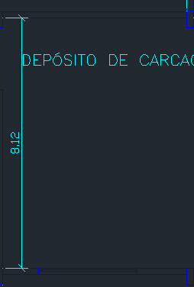

DISTANCIA ENTRE LUMINARIAS EIXO X, X | 3 | NÃO TEM LUMINARIA AO LADO, PEGA O VALOR DE X1
DISTANCIA ENTRE LUMINARIAS E EIXO X, X1 | 3 | A DISTANCIA DE X1 É MUITA COISA, MESMO NÃO ULTRAPASSANDO O LIMITE, DIVIDE POR 2
DISTANCIA ENTRE LUMINARIAS EIXO Y, Y | 4.06 | A DISTANCIA DE Y1 É MUITA COISA, USA COMO Y
DISTANCIA ENTRE LUMINARIAS E EIXO Y, Y1 | 2.03 | por ter duas bordas de eixo Y entre luminarias pode dividir por 2

 |  | Verificação

DISTANCIA ENTRE LUMINARIAS EIXO X, X | 3 | CERTO
DISTANCIA ENTRE LUMINARIAS E EIXO X, X1 | 3 | CERTO
DISTANCIA ENTRE LUMINARIAS EIXO Y, Y | 4.06 | CERTO
DISTANCIA ENTRE LUMINARIAS E EIXO Y, Y1 | 2.03 | CERTO

POTENCIA PONTO DE ILUMINAÇÃO

TENSÃO DE ALIMENTAÇÃO (V) | 220
POTENCIA TOTAL DE ILUMINAÇÃO (VA) | 432.35
POTÊNCIA ADOTADO DO PONTO (VA) | 440 | ADOTADO VALOR DE 440 VA PARA TER MAIS MARGEM DE SEGURANÇA
POTENCIA DE ARRANJO (VA) | 880
CORRENTE DE PROJETO (A) | 4.00

LUM-DEP CAR2
DADOS DO LOCAL
LOCAL | LARGURA L (m) | COMPRIMENTO C (m) | ALTURA DE MANUSEIO TRABALHO Hpp (m) | ALTURA TOTAL/PÉ-DIREITO Htp (m) | ALTURA UTIL/ ALTURA DE TRABALHO Hlp (m) | TETO | PAREDE | PISO | LAMPADA UTILIZADA
DEPÓSITO DE CARCAÇAS 2 | 11.18 | 9.6 | 0.8 | 7 | 6.2 | ZINCO | CLARA | CONCRETO | VAPOR DE METAL

MÉTODO LUMENS

ILUMINAMENTO

CARACTERÍSTICAS DA TAREFA E DO OBSERVADOR ADOTADOS

IDADE | 41
VELOCIDADE E PRECISÃO | IMPORTANTE
REFLETANCIA NO FUNDO DA TAREFA | 40%
CALCULO DE PESO | 0

FAIXAS, ILUMINANCIAS E TIPO DE ATIVIDADE ADOTADOS
ADOTADA A FAIXA B | TAREFAS COM REQUISITOS VISUAIS LIMITADOS...
ILUMINÂNCIAS (LUX) | 300

ILUMINÂNCIA MINIMA EM LUX, POR TIPO DE ATIVIDADE ADOTADO
TIPO DE AMBIENTE | LUX
LOCAIS DE ARMAZENAMENTO
GRANDES VOLUMES | 200

ADOTADO NO FINAL O MAIOR VALOR QUE É 300 lx

ILUMINÂNCIAS (LUX) | 300

LUMINÁRIA ADOTADA

COMPRESSOR(B,P) POSSUEM ELEVADO PÉ-DIREITO, LUMINÁRIA ADEQUADA PARA ESSE AMBIENTE SÃO TIPO REFLETOR INDUSTRIAL ESTILO CUPULA

DADOS LUMINÁRIA
MODELO | HDK 472+GDK 474 PG
FABRICANTE | Philips

LAMPADA E REATOR ADOTADOS
Podendo ser adotados lampadas de até 400 W, conforme a luminária adotada

DADOS DA LAMPADA
MODELO | MASTER HPI-T Plus 400W/645 E40 1SL/12
FABRICANTE | Philips
TIPO DE LAMPADA | VAPOR METALICO
POTÊNCIA (W) | 400
FLUXO LUMINOSO (lumens) | 33200
NUMERO DE LAMPADAS POR LUMINARIA | 1

DADOS DO REATOR
MODELO | BHLE 400L 200TS
FABRICANTE | Philips
PERDAS (W) | 27.5
FATOR DE POTENCIA | 0.85

De forma a calcular o fluxo luminoso se deve calcular o FATOR DE UTILIZAÇÃO e FATOR DE DEPRECIAÇÃO

FATOR DE UTILIZAÇÃO Fu
DEVE-SE SEGUIR A FORMULA ABAIXO

K | 0.83

VERIFICA NO LIVRO DO MAMEDE AS REFLETANCIAS

POR MEIO DO VALOR DE K, USA A TABELA PARA ACHAR CONHECENDO AS REFLENTACIAS MÉDIAS DO TETO Pte, DAs PAREDES Ppa, do PISO Ppi, VAI NA TABELA E PEGA OS VALORES

TETO | ZINCO
PAREDE | CLARA
PISO | CONCRETO
Pte | 0.7
Ppa | 0.5
Ppi | 0.1
Fu | 0.58

FATOR DE DEPRECIAÇÃO Fdl

PRECISA VERIFICAR A CATEGORIA DA MANUTENÇÃO, CONSIDERA UM AMBIENTE SUJO

CATEGORIA DE MANUTENÇÃO LUMINÁRIAS | I
CATEGORIA DO LOCAL | SUJO
VIDA MÉDIA LAMPADAS (h) | 24000
TEMPO DE MANUTENÇÃO (meses) | 16.000
Divide por 2 a vida média pois após metade do tempo já começa a enfraquecer, (um ano tem 8760 horas e um ano tem 12 meses) horas de um mes

A PARTIR DO TEMPO DE MANUTENÇÃO SE USA O GRAFICO DE CATEGORIA I, com S de sujo

FATOR DE DEPRECIAÇÃO Fdl | 0.67

FLUXO TOTAL LUMINOSO
Wt (lm) | 82857.44

NUMERO DE LUMINARIAS

Nlu | 2.50
Sempre arredonda Nlu para valor inteiro e acima
Nlu>= | 3
Nlu>= | 4
MELHOR ADOTAR O VALOR DE NLU DE 4 PARA MELHOR DISTRIBUIÇÃO

 |  | Usa o valor de catalogo de rendimento luminoso

DISTRIBUIÇÃO/DISPOSIÇÃO DE LUMINÁRIAS

POSICIONAR NO ESPAÇO ESSAS 4 LUMINARIAS

LUMINARIAS POSICIONADAS EIXO X | 2
LUMINARIAS POSICIONADAS EIXO Y | 2

 |  | Verificação
COMPRIMENTO DO COMODO | 9.6
LARGURA DO COMODO | 11.18
X1 | 4.8 | CERTO
Y1 | 5.59 | CERTO
1,5xHpl | 9.3

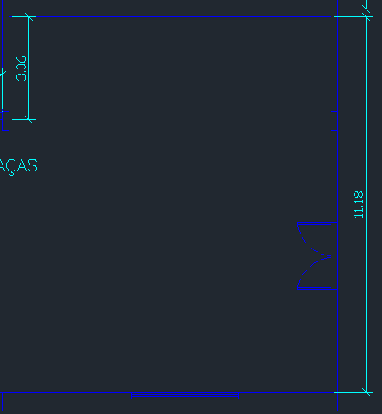

DISTANCIA ENTRE LUMINARIAS EIXO X, X | 4.80 | A DISTANCIA DE X1 É MUITA COISA, USA COMO X
DISTANCIA ENTRE LUMINARIAS E EIXO X, X1 | 2.40 | A DISTANCIA DE X1 É MUITA COISA, MESMO NÃO ULTRAPASSANDO O LIMITE, DIVIDE POR 2
DISTANCIA ENTRE LUMINARIAS EIXO Y, Y | 5.59 | A DISTANCIA DE Y1 É MUITA COISA, USA COMO Y
DISTANCIA ENTRE LUMINARIAS E EIXO Y, Y1 | 2.80 | por ter duas bordas de eixo Y entre luminarias pode dividir por 2

 |  | Verificação

DISTANCIA ENTRE LUMINARIAS EIXO X, X | 4.80 | CERTO
DISTANCIA ENTRE LUMINARIAS E EIXO X, X1 | 2.40 | CERTO
DISTANCIA ENTRE LUMINARIAS EIXO Y, Y | 5.59 | CERTO
DISTANCIA ENTRE LUMINARIAS E EIXO Y, Y1 | 2.80 | CERTO

POTENCIA PONTO DE ILUMINAÇÃO

TENSÃO DE ALIMENTAÇÃO (V) | 220
POTENCIA TOTAL DE ILUMINAÇÃO (VA) | 432.35
POTÊNCIA ADOTADO DO PONTO (VA) | 440 | ADOTADO VALOR DE 440 VA PARA TER MAIS MARGEM DE SEGURANÇA
POTENCIA DE ARRANJO (VA) | 1760
CORRENTE DE PROJETO (A) | 8.00

LUM-RASPA
DADOS DO LOCAL
LOCAL | LARGURA L (m) | COMPRIMENTO C (m) | ALTURA DE MANUSEIO TRABALHO Hpp (m) | ALTURA TOTAL/PÉ-DIREITO Htp (m) | ALTURA UTIL/ ALTURA DE TRABALHO Hlp (m) | TETO | PAREDE | PISO | LAMPADA UTILIZADA
RASPA | 8.12 | 30.92 | 0.8 | 7 | 6.2 | ZINCO | CLARA | CONCRETO | VAPOR DE METAL

MÉTODO LUMENS

ILUMINAMENTO

CARACTERÍSTICAS DA TAREFA E DO OBSERVADOR ADOTADOS
IDADE | 41
VELOCIDADE E PRECISÃO | IMPORTANTE
REFLETANCIA NO FUNDO DA TAREFA | 40%
CALCULO DE PESO | 0

FAIXAS, ILUMINANCIAS E TIPO DE ATIVIDADE ADOTADOS
ADOTADA A FAIXA B | TAREFAS COM REQUISITOS VISUAIS NORMAIS...
ILUMINÂNCIAS (LUX) | 750

ILUMINÂNCIAS (LUX) | 750

LUMINÁRIA ADOTADA

SALA DE CALDEIRAS POSSUEM ELEVADO PÉ-DIREITO, LUMINÁRIA ADEQUADA PARA ESSE AMBIENTE SÃO TIPO REFLETOR INDUSTRIAL ESTILO CUPULA

DADOS LUMINÁRIA
MODELO | HDK 472+GDK 474 PG
FABRICANTE | Philips

LAMPADA E REATOR ADOTADOS
Podendo ser adotados lampadas de até 400 W, conforme a luminária adotada

DADOS DA LAMPADA
MODELO | MASTER HPI-T Plus 400W/645 E40 1SL/12
FABRICANTE | Philips
TIPO DE LAMPADA | VAPOR METALICO
POTÊNCIA (W) | 400
FLUXO LUMINOSO (lumens) | 33200
NUMERO DE LAMPADAS POR LUMINARIA | 1

DADOS DO REATOR
MODELO | BHLE 400L 200TS
FABRICANTE | Philips
PERDAS (W) | 27.5
FATOR DE POTENCIA | 0.85

De forma a calcular o fluxo luminoso se deve calcular o FATOR DE UTILIZAÇÃO e FATOR DE DEPRECIAÇÃO

FATOR DE UTILIZAÇÃO Fu
DEVE-SE SEGUIR A FORMULA ABAIXO

K | 1.04

VERIFICA NO LIVRO DO MAMEDE AS REFLETANCIAS

POR MEIO DO VALOR DE K, USA A TABELA PARA ACHAR CONHECENDO AS REFLENTACIAS MÉDIAS DO TETO Pte, DAs PAREDES Ppa, do PISO Ppi, VAI NA TABELA E PEGA OS VALORES

TETO | ZINCO
PAREDE | CLARA
PISO | CONCRETO
Pte | 0.7
Ppa | 0.5
Ppi | 0.1
Fu | 0.63

FATOR DE DEPRECIAÇÃO Fdl

PRECISA VERIFICAR A CATEGORIA DA MANUTENÇÃO, CONSIDERA UM AMBIENTE SUJO

CATEGORIA DE MANUTENÇÃO LUMINÁRIAS | I
CATEGORIA DO LOCAL | SUJO
VIDA MÉDIA LAMPADAS (h) | 24000
TEMPO DE MANUTENÇÃO (meses) | 16.000
Divide por 2 a vida média pois após metade do tempo já começa a enfraquecer, (um ano tem 8760 horas e um ano tem 12 meses) horas de um mes

A PARTIR DO TEMPO DE MANUTENÇÃO SE USA O GRAFICO DE CATEGORIA I, com S de sujo

FATOR DE DEPRECIAÇÃO Fdl | 0.67

FLUXO TOTAL LUMINOSO
Wt (lm) | 446109.45

NUMERO DE LUMINARIAS

Nlu | 13.44
Sempre arredonda Nlu para valor inteiro e acima
Nlu>= | 14
Nlu>= | 14

 | 14.976045

 |  | Usa o valor de catalogo de rendimento luminoso

DISTRIBUIÇÃO/DISPOSIÇÃO DE LUMINÁRIAS

POSICIONAR NO ESPAÇO ESSAS 14 LUMINARIAS

LUMINARIAS POSICIONADAS EIXO X | 7
LUMINARIAS POSICIONADAS EIXO Y | 2

COMPRIMENTO DO COMODO | 30.92 | Verificação
LARGURA DO COMODO | 8.12
X1 | 4.42 | CERTO
Y1 | 4.06 | CERTO
1,5xHpl | 9.3
NÃO PRECISA CORRIGIR NADA | 15.46 | CORRIGIR

DISTANCIA ENTRE LUMINARIAS E EIXO X, X | 4.42 | A DISTANCIA DE X1 É MUITA COISA, USA COMO X
DISTANCIA ENTRE LUMINARIAS EIXO X, X1 | 2.21 | A DISTANCIA DE X1 É MUITA COISA, MESMO NÃO ULTRAPASSANDO O LIMITE, DIVIDE POR 2
DISTANCIA ENTRE LUMINARIAS EIXO Y, Y | 4.06 | A DISTANCIA DE Y1 É MUITA COISA, USA COMO Y
DISTANCIA ENTRE LUMINARIAS E EIXO Y, Y1 | 2.03 | por ter duas bordas de eixo Y entre luminarias pode dividir por 2
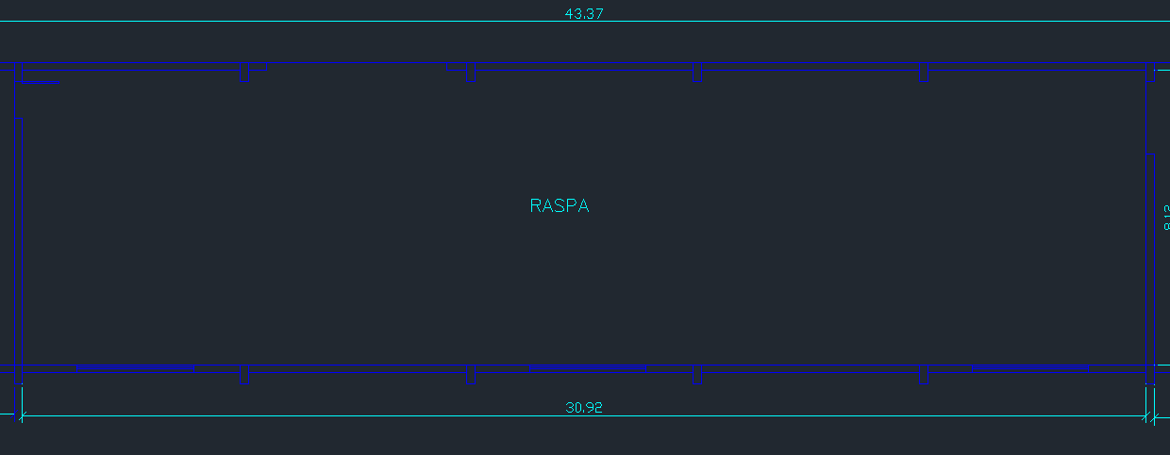
 |  | Verificação
DISTANCIA ENTRE LUMINARIAS EIXO X, X | 4.42 | CERTO
DISTANCIA ENTRE LUMINARIAS E EIXO X, X1 | 2.21 | CERTO
DISTANCIA ENTRE LUMINARIAS EIXO Y, Y | 4.06 | CERTO
DISTANCIA ENTRE LUMINARIAS E EIXO Y, Y1 | 2.03 | CERTO

POTENCIA PONTO DE ILUMINAÇÃO

TENSÃO DE ALIMENTAÇÃO (V) | 220
POTENCIA TOTAL DE ILUMINAÇÃO (VA) | 432.35
POTÊNCIA ADOTADO DO PONTO (VA) | 440 | ADOTADO VALOR DE 440 VA PARA TER MAIS MARGEM DE SEGURANÇA
POTENCIA DE ARRANJO (VA) | 6160
CORRENTE DE PROJETO (A) | 28.00

RECAPAGEM
DADOS DO LOCAL

 | LOCAL | LARGURA L (m) | COMPRIMENTO C (m) | ÁREA (m²) | PERÍMETRO (m) | ALTURA DE MANUSEIO TRABALHO Hpp (m) | TETO | PAREDE | PISO | ALTURA TOTAL/PÉ-DIREITO Htp (m) | VELOCIDADE E PRECISÃO | REFLETANCIA DO FUNDO DA TAREFA | IDADE MÉDIA DOS TRABALHADORES | ALTURA MÍNIIMA | TIRANTE | K | Hlp | Htl | Hpp
 | RECAPAGEM 1 | 5 | 30.9 | 154.50 | 71.80 | 0.8 | ZINCO | CLARA | CONCRETO | 7 | IMPORTANTE | 40% | 41 ANOS | 4 | 1 | 1.16 | 5.20 | 1.00 | 0.80
 | RECAPAGEM 2 | 5.23 | 39.25 | 205.28 | 88.96 |  |  |  |  |  |  |  |  |  |  | 1.08 | 5.20 | 1.00 | 0.80
 | RECAPAGEM 3 | 27.95 | 43.37 | 1212.19 | 142.64 |  |  |  |  |  |  |  |  |  |  | 0.29 | 5.20 | 1.00 | 0.80
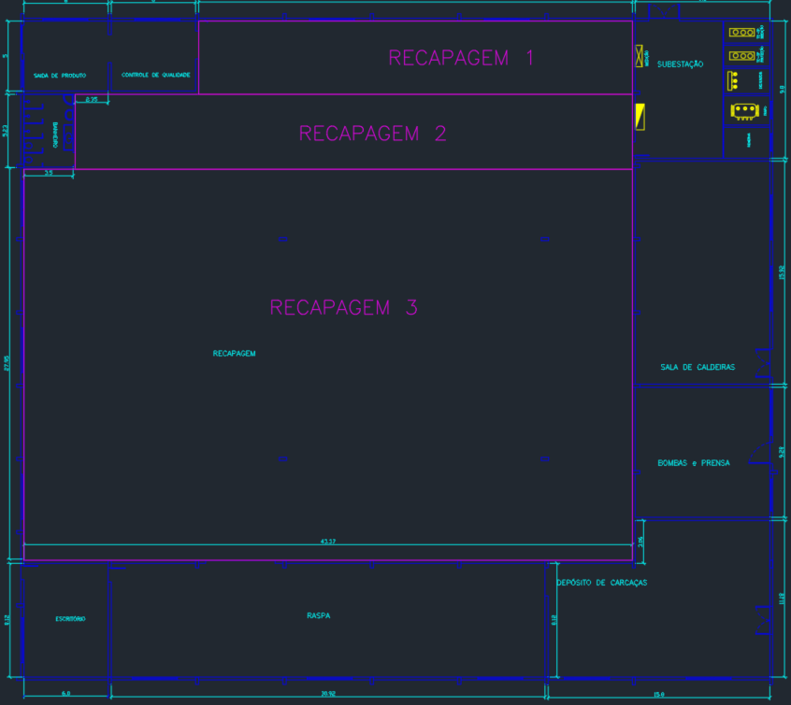

LUMINÁRIA

 |  |  |  |  |  |  |  |  | MODELO | HDK 472
 |  |  |  |  |  |  |  |  | FABRICANTE | PHILLIPS

LÂMPADA+REATOR

 |  |  | MODELO | SON 400W E E40 CO 1SL |  | MODELO | VTE400A26HQI E
 |  |  | FABRICANTE | Phillips |  | FABRICANTE | Phillips
 |  |  | POTÊNCIA (W) | 400 |  | PERDA (W) | 30
 |  |  | FLUXO LUMINOSO | 48800 |  | F.P | 0.95
 |  |  | NÚMERO DE LUMINÁRIAS | 1

CAVIDADES

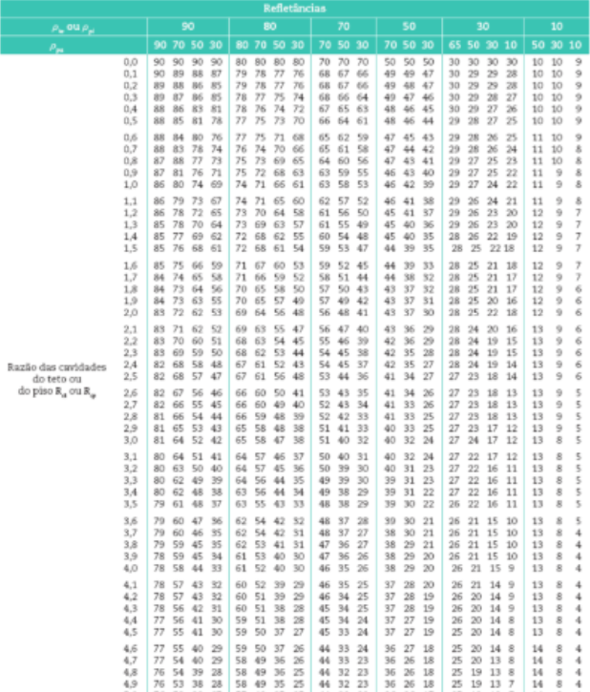
 |  |  |  | refletâncias |  |  | Refletâncias Efetivas tab 2.11 – Mamede
 |  | recinto | teto | piso | parede clara | teto claro (zinco) | piso escuro
 | LOCAL | Rcr | Rct | Rcp | ρpa | ρte | ρpi | ρct | ρcp |  |  |  |  | para teto de 50% | para teto de 70%
 | RECAPAGEM 1 | 6.04 | 1.16 | 0.93 | 50% | 50% | 10% | 43.00 | 11.00 |  |  |  |  | 43 | 59
 | RECAPAGEM 2 | 5.63 | 1.08 | 0.87 |  |  |  | 43.00 | 11.00 |  |  |  |  | 43 | 59
 | RECAPAGEM 3 | 1.53 | 0.29 | 0.24 |  |  |  | 47.00 | 10.00 |  |  |  |  | 48 | 67

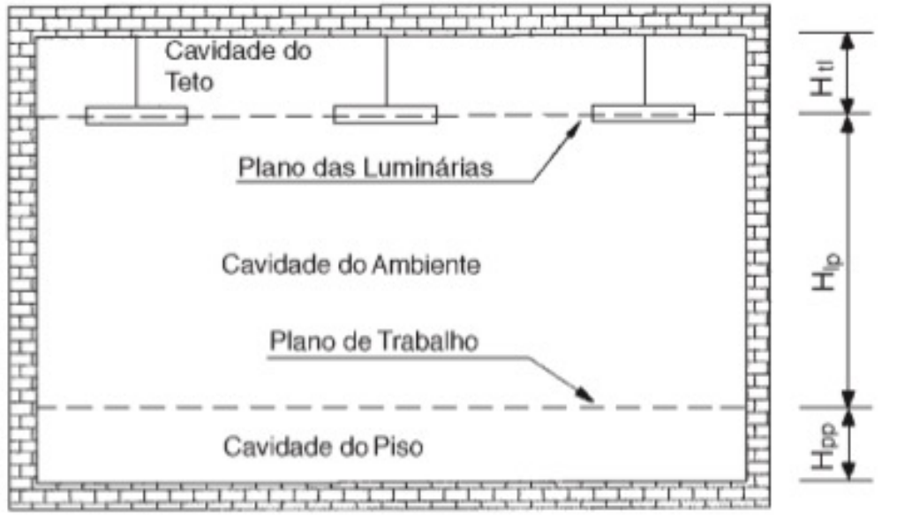

FATOR DE UTILIZAÇÃO
 |  |  |  |  |  |  | tab 2.12 – Mamede
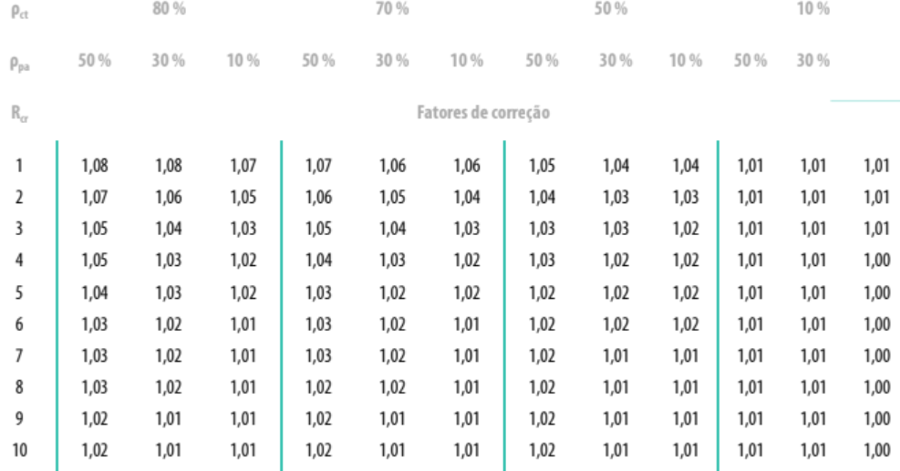
 | LOCAL | Rcr | k1 | k2 | fu1 | fu2 | k | a | b | c | fu
 | RECAPAGEM 1 | 6 | 10 | 50 | 0.44 | 0.46 | 43.00 | 40 | 33.00 | 0.02 | 0.4435
 |  | 7 | 10 | 50 | 0.41 | 0.43 | 43.00 | 40 | 33.00 | 0.02 | 0.4135
 |  | 6.04 | 7 | 6 | 0.4435 | 0.4135 | 6.04 | -1 | -0.04 | 0.03 | 0.4122572816
 | RECAPAGEM 2 | 5 | 10 | 50 | 0.47 | 0.5 | 43.00 | 40 | 33.00 | 0.03 | 0.47525
 |  | 6 | 10 | 50 | 0.44 | 0.46 | 43.00 | 40 | 33.00 | 0.02 | 0.4435
 |  | 5.63 | 6 | 5 | 0.47525 | 0.4435 | 5.63 | -1 | -0.63 | -0.03175 | 0.4636212353
 | RECAPAGEM 3 | 1 | 10 | 50 | 0.67 | 0.72 | 47.00 | 40 | 37.00 | 0.05 | 0.67375
 |  | 2 | 10 | 50 | 0.61 | 0.65 | 47.00 | 40 | 37.00 | 0.04 | 0.613
 |  | 1.53 | 2 | 1 | 0.67375 | 0.613 | 1.53 | -1 | -0.53 | -0.06075 | 0.6451808117

CORREÇÃO FATOR DE UTILIZAÇÃO
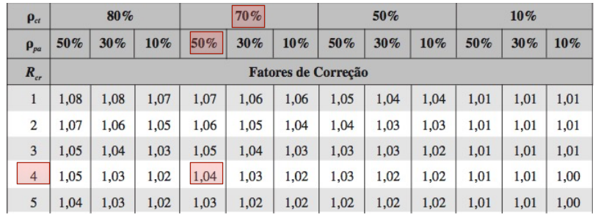

 | LOCAL | ρcp | fu | fcu | fu'
 | RECAPAGEM 1 | 11.00 | 0.4122572816 | 1.02 | 0.4041738054
 | RECAPAGEM 2 | 11.00 | 0.4636212353 | 1.02 | 0.4545306228
 | RECAPAGEM 3 | 10.00 | 0.6451808117 | 1.04 | 0.6203661651

FATOR DE DEPRECIAÇÃO

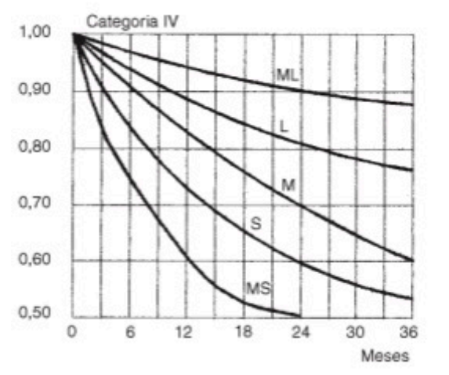

 | LOCAL | vida util | tempo de manutenção | tempo de uso | em meses | Fd
 | RECAPAGEM 1 | 18000 | 9000 | 14 | 21.42857143 | 0.62
 | RECAPAGEM 2 | 18000 | 9000 | 14 | 21.42857143 | 0.62
 | RECAPAGEM 3 | 18000 | 9000 | 14 | 21.42857143 | 0.62
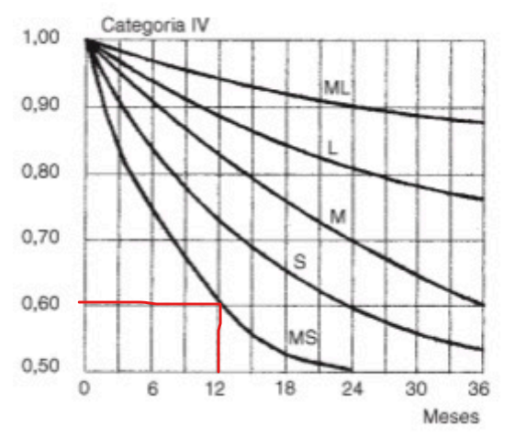
 | LOCAL | sujeira | % | Rcr |  | Fs
 | RECAPAGEM 1 | 27 | 30 | 6.04 | 20.96 | 0.91
 | RECAPAGEM 2 | 27 | 30 | 5.63 | 21.37 | 0.91
 | RECAPAGEM 3 | 27 | 30 | 1.53 | 25.47 | 0.94

 | LOCAL | tempo de reposição | vida util | Lâmpadas | Fator de redução | Ff | Fator de depreciação Fd
 | RECAPAGEM 1 | 8000 | 18000 | 0.5 | 0.7777777778 | 0.92 | 0.4037164444
 | RECAPAGEM 2 | 8000 | 18000 | 0.5 | 0.7777777778 | 0.92 | 0.4037164444
 | RECAPAGEM 3 | 8000 | 18000 | 0.5 | 0.7777777778 | 0.92 | 0.4170257778

FLUXO LUMINOSO

 | LOCAL | Iluminamento | área | fluxo
 | RECAPAGEM 1 | 750 | 154.5 | 710141.9102
 | RECAPAGEM 2 | 750 | 205.2775 | 839002.057
 | RECAPAGEM 3 | 750 | 1212.1915 | 3514159.696

 | LOCAL | N° de Lâmpadas | Iluminamento da Lâmpada | Número de luminárias | Qtd Luminárias Final
 | RECAPAGEM 1 | 1 | 47500 | 14.950356 | 15
 | RECAPAGEM 2 | 1 | 47500 | 17.6632012 | 19
 | RECAPAGEM 3 | 1 | 47500 | 73.98230939 | 79

POTÊNCIA

 | Tensão de alimentação (V) | 220
 | Potencia do conjunto (VA) | 431.58
 | Potencia selecionada para o ponto (VA) | 440
 | Potencia do arranjo (VA) | 49720
 | Corrente de projeto (VA) | 226.00

 | LOCAL | DIST X | DIST PAREDE X | DIST Y | DIST PAREDE Y | Hlp
 | RECAPAGEM 1 | 3.8625 | 1.93125 | 2.5 | 1.25 | 7.8 | OK
 | RECAPAGEM 2 | 3.925 | 1.9625 | 2.615 | 1.3075
 | RECAPAGEM 3 | 2.710625 | 1.3553125 | 5.59 | 2.795

 | LOCAL | TOTAL | X | Y
 | RECAPAGEM 1 | 5 | 8 | 2 | 16
 | RECAPAGEM 2 | 16 | 10 | 2 | 20
 | RECAPAGEM 3 | 79 | 16 | 5 | 80

 |  |  |  |  | 116

SUBESTAÇÃO
DADOS DO LOCAL
LOCAL | LARGURA L (m) | COMPRIMENTO C (m) | ALTURA DE MANUSEIO TRABALHO Hpp (m) | ALTURA TOTAL/PÉ-DIREITO Htp (m) | ALTURA UTIL/ ALTURA DE TRABALHO Hlp (m) | TETO | PAREDE | PISO | LAMPADA UTILIZADA
SUBESTAÇÃO | 9.6 | 9.8 | 0.8 | 7 | 6.2 | BRANCO | BRANCA | CONCRETO | MISTA

MÉTODO LUMENS

ILUMINAMENTO

CARACTERÍSTICAS DA TAREFA E DO OBSERVADOR ADOTADOS
IDADE | 41
VELOCIDADE E PRECISÃO | IMPORTANTE
REFLETANCIA NO FUNDO DA TAREFA | 40%
CALCULO DE PESO | 0
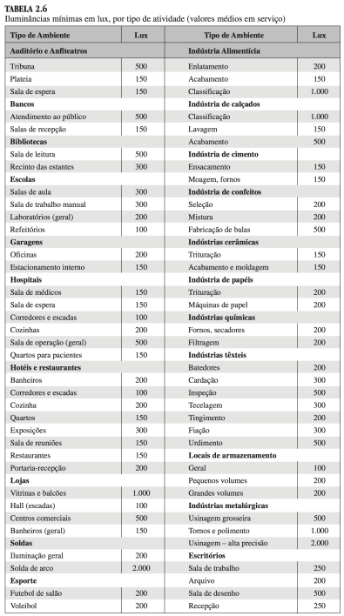
FAIXAS, ILUMINANCIAS E TIPO DE ATIVIDADE ADOTADOS
ADOTADA A FAIXA B | TAREFAS COM REQUISITOS VISUAIS LIMITADOS
ILUMINÂNCIAS (LUX) | 200

LUMINÁRIA ADOTADA

SUBESTAÇÃO NÃO PODE TER LUMINÁRIAS NO TETO, APENAS NAS PAREDES E FORA DAS CABINES DE TRANSFORMADORES - NECESSÁRIO QUE FOSSE ARANDELA ANTI-EXPLOSÃO

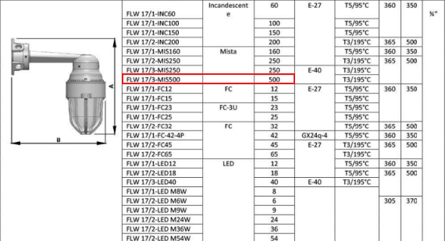
DADOS LUMINÁRIA
MODELO | FLW 17/3-MI5500
FABRICANTE | Comercial EX

https://comercialex.com.br/produtos/iluminacao/luminaria-convencional/luminaria-a-prova-de-explosao-arandela/

LAMPADA E REATOR ADOTADOS
Podendo ser adotados lampadas de até 400 W, conforme a luminária adotada

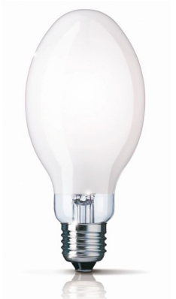
DADOS DA LAMPADA
MODELO | PEGO DOS PDFs disponibilizados
FABRICANTE
TIPO DE LAMPADA | MISTA |  |  | https://www.eletricasantaefigenia.com.br/lampada-mista-500w-/prod-10645297/
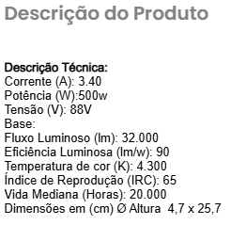
POTÊNCIA (W) | 500
FLUXO LUMINOSO (lumens) | 32000
NUMERO DE LAMPADAS POR LUMINARIA | 1

DADOS DO REATOR (não possui reator)
MODELO
FABRICANTE
PERDAS (W)
FATOR DE POTENCIA

De forma a calcular o fluxo luminoso se deve calcular o FATOR DE UTILIZAÇÃO e FATOR DE DEPRECIAÇÃO

FATOR DE UTILIZAÇÃO Fu
DEVE-SE SEGUIR A FORMULA ABAIXO

K | 0.78

VERIFICA NO LIVRO DO MAMEDE AS REFLETANCIAS

POR MEIO DO VALOR DE K, USA A TABELA PARA ACHAR CONHECENDO AS REFLENTACIAS MÉDIAS DO TETO Pte, DAs PAREDES Ppa, do PISO Ppi, VAI NA TABELA E PEGA OS VALORES

TETO | BRANCO
PAREDE | BRANCA
PISO | CONCRETO
Pte | 0.7
Ppa | 0.5
Ppi | 0.1
Fu | 0.186

Como o fator K está muito próximo de 0,80, será considerado 0,186 de Fu
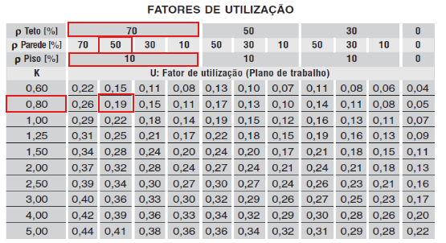

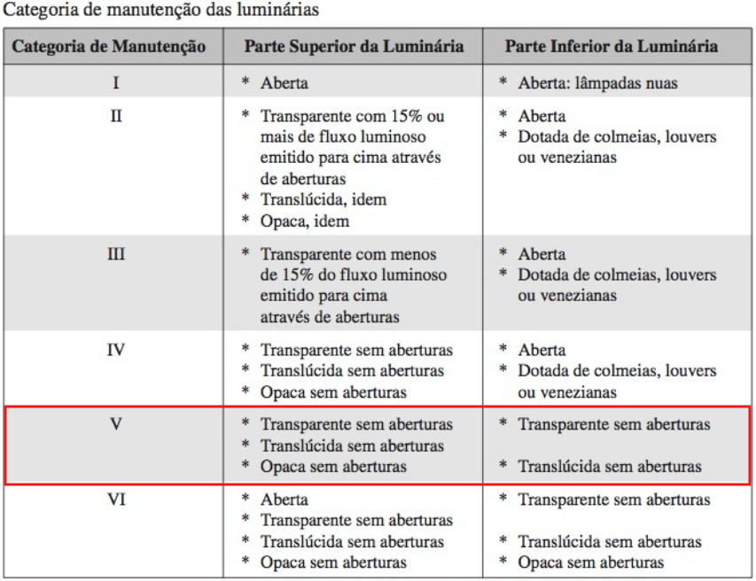
FATOR DE DEPRECIAÇÃO Fdl

PRECISA VERIFICAR A CATEGORIA DA MANUTENÇÃO, CONSIDERA UM AMBIENTE SUJO

CATEGORIA DE MANUTENÇÃO LUMINÁRIAS | V
CATEGORIA DO LOCAL | SUJO
VIDA MÉDIA LAMPADAS (h) | 20000
TEMPO DE MANUTENÇÃO (meses) | 23.810
Precisa calcular o tempo de manutenção das lampadas considera metade do tempo de vida média, 14 horas ligadas e por 30 dias

A PARTIR DO TEMPO DE MANUTENÇÃO SE USA O GRAFICO DE CATEGORIA I, com S de sujo
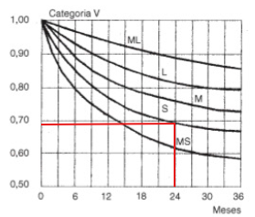

FATOR DE DEPRECIAÇÃO Fdl | 0.69

FLUXO TOTAL LUMINOSO
Wt (lm) | 146610.57

NUMERO DE LUMINARIAS

Nlu | 4.58
Sempre arredonda Nlu para valor inteiro e acima
Nlu>= | 4
Nlu>= | 5
MELHOR ADOTAR O VALOR DE NLU DE 5 PARA MELHOR DISTRIBUIÇÃO

 |  | Usa o valor de catalogo de rendimento luminoso

DISTRIBUIÇÃO/DISPOSIÇÃO DE LUMINÁRIAS

POSICIONAR NO ESPAÇO ESSAS 5 LUMINARIAS

LUMINARIAS POSICIONADAS EIXO X | 2
LUMINARIAS POSICIONADAS EIXO Y | 3

 |  | Verificação
COMPRIMENTO DO COMODO | 9.8
LARGURA DO COMODO | 9.6
X1 | 4.9 | CERTO
Y1 | 3.20 | CERTO
1,5xHpl | 9.3

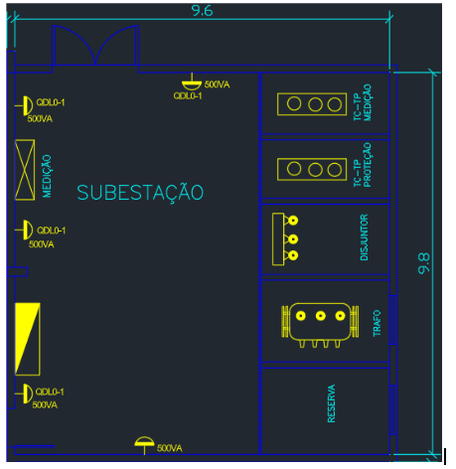

DISTANCIA ENTRE LUMINARIAS EIXO X, X | 4.8 | A DISTANCIA DE X1 É MUITA COISA, USA COMO X
DISTANCIA ENTRE LUMINARIAS E EIXO X, X1 | 2.4
DISTANCIA ENTRE LUMINARIAS EIXO Y, Y | 3.20 | A DISTANCIA DE Y1 É MUITA COISA, USA COMO Y
DISTANCIA ENTRE LUMINARIAS E EIXO Y, Y1 | 1.60 | por ter duas bordas de eixo Y entre luminarias pode dividir por 2

 |  | Verificação
DISTANCIA ENTRE LUMINARIAS EIXO X, X | 4.8 | CERTO
DISTANCIA ENTRE LUMINARIAS E EIXO X, X1 | 2.4 | CERTO
DISTANCIA ENTRE LUMINARIAS EIXO Y, Y | 3.20 | CERTO
DISTANCIA ENTRE LUMINARIAS E EIXO Y, Y1 | 1.60 | CERTO

POTENCIA PONTO DE ILUMINAÇÃO

TENSÃO DE ALIMENTAÇÃO (V) | 220
POTENCIA TOTAL DE ILUMINAÇÃO (VA) | 500.00
POTÊNCIA ADOTADO DO PONTO (VA) | 500.00 | ADOTADO VALOR DE 500 VA PARA TER MAIS MARGEM DE SEGURANÇA
POTENCIA DE ARRANJO (VA) | 2500
CORRENTE DE PROJETO (A) | 11.36

LUM-SP-CQ-B-E
DADOS DO LOCAL
LOCAL | LARGURA L (m) | COMPRIMENTO C (m) | ALTURA DE MANUSEIO TRABALHO Hpp (m) | ALTURA TOTAL/PÉ-DIREITO Htp (m) | ALTURA ÚTIL / ALTURA DE TRABALHO Hlp (m) | TETO | PAREDE | PISO | LÂMPADA UTILIZADA
SAÍDA DE PRODUTOS (SALA DE PRODUTOS) | 5 | 6 | 0.8 | 3 | 2.2 | CLARO | CLARA | AZULEJO CINZA | FLUORESCENTE
CONTROLE DE QUALIDADE | 5 | 6 | 0.8 | 3 | 2.2 | BRANCO | BRANCA | AZULEJO CINZA | FLUORESCENTE
BANHEIRO (VESTUÁRIO) | 5.23 | 3.5 | 0.8 | 3 | 2.2 | CLARO | CLARA | AZULEJO CINZA | FLUORESCENTE
ESCRITÓRIO | 8.12 | 6 | 0.8 | 3 | 2.2 | BRANCO | BEGE | AZULEJO CINZA | FLUORESCENTE

MÉTODO LUMENS
As quatro áreas são dimensionadas pelo Método dos Lumens. A revisão segue o padrão das demais páginas, corrigindo refletâncias e incorporando as faixas de iluminância usadas no restante do trabalho.

ILUMINAMENTO

CARACTERÍSTICAS DA TAREFA E DO OBSERVADOR ADOTADAS
IDADE | 41
VELOCIDADE E PRECISÃO | IMPORTANTE
REFLETÂNCIA NO FUNDO DA TAREFA | 40%
CÁLCULO DE PESO | 0

FAIXAS, ILUMINÂNCIAS E TIPO DE ATIVIDADE ADOTADOS
AMBIENTE | FAIXA | TIPO DE ATIVIDADE | LUX INFERIOR | LUX MÉDIO | LUX SUPERIOR | PESO | E PELA FAIXA [lux] | E ESPECÍFICA [lux] | E ADOTADA [lux]
SAÍDA DE PRODUTOS (SALA DE PRODUTOS) | A | Recintos não usados para trabalho contínuo, depósitos | 100 | 150 | 200 | 0 | 150 | 200 | 200
CONTROLE DE QUALIDADE | B | Tarefas com requisitos especiais: inspeção | 1000 | 1500 | 2000 | 0 | 1500 | 500 | 1500
BANHEIRO (VESTUÁRIO) | A | Orientação simples para permanência curta | 50 | 75 | 100 | 0 | 75 | 200 | 200
ESCRITÓRIO | B | Tarefas com requisitos visuais normais: escritórios | 500 | 750 | 1000 | 0 | 750 | 250 | 750

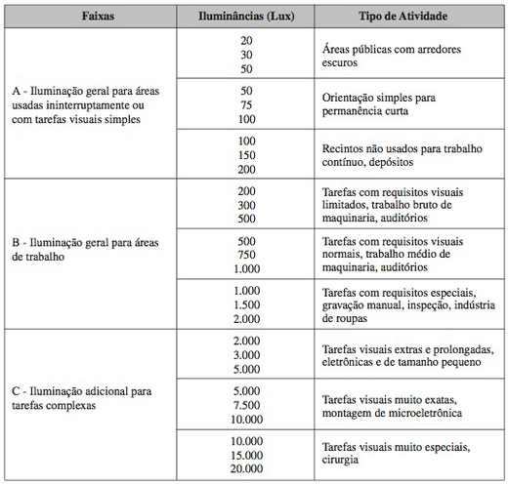
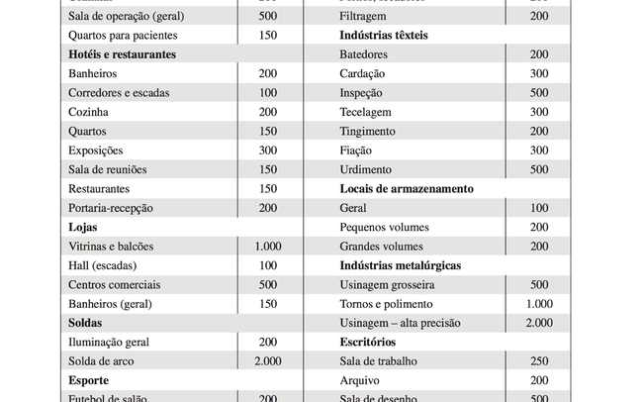

ILUMINÂNCIA FINAL ADOTADA
AMBIENTE | TIPO ESPECÍFICO | E PELA FAIXA [lux] | E MÍNIMA ESPECÍFICA [lux] | E FINAL ADOTADA [lux]
SAÍDA DE PRODUTOS (SALA DE PRODUTOS) | LOCAIS DE ARMAZENAMENTO - GRANDES VOLUMES | 150 | 200 | 200
CONTROLE DE QUALIDADE | INSPEÇÃO / CONTROLE DE QUALIDADE | 1500 | 500 | 1500
BANHEIRO (VESTUÁRIO) | BANHEIROS / VESTIÁRIOS | 75 | 200 | 200
ESCRITÓRIO | ESCRITÓRIOS - SALA DE TRABALHO | 750 | 250 | 750

Critério final: maior valor entre a faixa e a iluminância específica. Sala de Produtos = 200 lux; Controle de Qualidade = 1500 lux; Banheiro/Vestiário = 200 lux; Escritório = 750 lux.

LUMINÁRIA, LÂMPADA E REATOR ADOTADOS

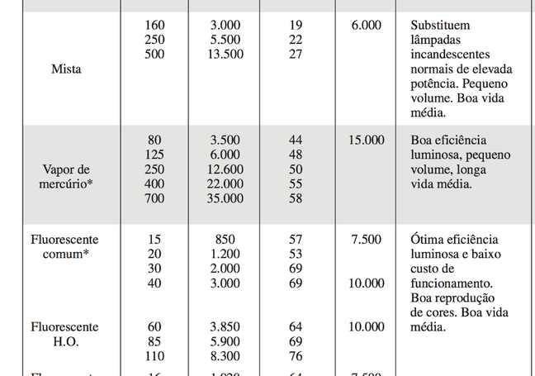
DADOS DA LUMINÁRIA
MODELO | TMS 426 - 2 x 40 W
FABRICANTE | Philips
APLICAÇÃO | Ambientes internos de baixo pé-direito

DADOS DA LÂMPADA
MODELO | FLUORESCENTE COMUM
TIPO | FLUORESCENTE
POTÊNCIA [W] | 40
FLUXO LUMINOSO [lm] | 3000
LÂMPADAS POR LUMINÁRIA | 2

DADOS DO REATOR
CONFIGURAÇÃO | DUPLO 2 x 40 W
TENSÃO [V] | 220
CORRENTE DE CATÁLOGO [A] | 0.51
FATOR DE POTÊNCIA | 0.9
PERDAS POR LUMINÁRIA [W] | 24.1

FATOR DE UTILIZAÇÃO Fu
Correção principal: no material de Mamede, teto "CLARO" = 50% e "BRANCO" = 70%. Para parede BEGE, adota-se 35% dentro da faixa 35–40%, usando a condição mais crítica.

REFLETÂNCIAS ADOTADAS
AMBIENTE | TETO INFORMADO | TETO [%] | PAREDE INFORMADA | PAREDE [%] | PISO INFORMADO | PISO [%] NA TABELA Fu | CRITÉRIO
SAÍDA DE PRODUTOS (SALA DE PRODUTOS) | CLARO | 50 | CLARA | 50 | AZULEJO CINZA | 10 | Tabela TMS 426 publicada para piso 10%
CONTROLE DE QUALIDADE | BRANCO | 70 | BRANCA | 50 | AZULEJO CINZA | 10 | Tabela TMS 426 publicada para piso 10%
BANHEIRO (VESTUÁRIO) | CLARO | 50 | CLARA | 50 | AZULEJO CINZA | 10 | Tabela TMS 426 publicada para piso 10%
ESCRITÓRIO | BRANCO | 70 | BEGE | 35 | AZULEJO CINZA | 10 | BEGE 35–40%; adotado 35% (mais crítico)

ÍNDICE DO RECINTO K E INTERPOLAÇÃO DE Fu
AMBIENTE | L [m] | C [m] | Hlp [m] | K | TETO [%] | PAREDE [%] | Fu | INTERPOLAÇÃO UTILIZADA
SAÍDA DE PRODUTOS (SALA DE PRODUTOS) | 5 | 6 | 2.2 | 1.240 | 50.000 | 50.000 | 0.488 | 50/50: K 1,00→1,25 | Fu 0,44→0,49
CONTROLE DE QUALIDADE | 5 | 6 | 2.2 | 1.240 | 70.000 | 50.000 | 0.558 | 70/50: K 1,00→1,25 | Fu 0,50→0,56
BANHEIRO (VESTUÁRIO) | 5.23 | 3.5 | 2.2 | 0.953 | 50.000 | 50.000 | 0.426 | 50/50: K 0,80→1,00 | Fu 0,38→0,44
ESCRITÓRIO | 8.12 | 6 | 2.2 | 1.568 | 70.000 | 35.000 | 0.567 | 70/30 ↔ 70/50; parede 35%; K 1,50→2,00

FATOR DE DEPRECIAÇÃO Fdl
TIPO DA LUMINÁRIA | LUMINÁRIA COMERCIAL
Fdl ADOTADO | 0.75
FONTE | Tabela 2.9 - Mamede

O valor 0,75 é o valor tabelado para luminária comercial. Portanto, nesta solução não é necessário estimar Fdl pelo gráfico de manutenção; usa-se diretamente a classificação do aparelho.
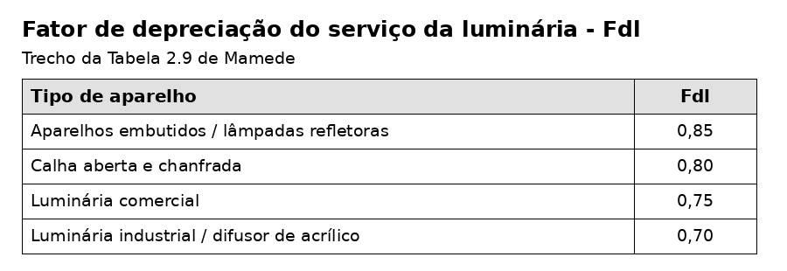

FLUXO TOTAL LUMINOSO
Fluxo requerido: Φt = E × S / (Fu × Fdl). Todos os termos utilizados aparecem acima na planilha.

AMBIENTE | E [lux] | ÁREA [m²] | Fu | Fdl | Φt [lm]
SAÍDA DE PRODUTOS (SALA DE PRODUTOS) | 200.00 | 30.00 | 0.49 | 0.75 | 16395.66
CONTROLE DE QUALIDADE | 1500.00 | 30.00 | 0.56 | 0.75 | 107619.33
BANHEIRO (VESTUÁRIO) | 200.00 | 18.31 | 0.43 | 0.75 | 11460.51
ESCRITÓRIO | 750.00 | 48.72 | 0.57 | 0.75 | 85914.94

NÚMERO DE LUMINÁRIAS
Nlu = Φt / (fluxo por lâmpada × número de lâmpadas por luminária). O valor calculado é arredondado para cima e depois verificado para permitir uma distribuição regular.

AMBIENTE | Φt [lm] | FLUXO/LÂMPADA [lm] | LÂMPADAS/LUMINÁRIA | Nlu TEÓRICO | Nlu ≥ | GRADE ADOTADA | Nlu ADOTADO
SAÍDA DE PRODUTOS (SALA DE PRODUTOS) | 16395.66 | 3000.00 | 2.00 | 2.73 | 3.00 | 3 x 1 | 3
CONTROLE DE QUALIDADE | 107619.33 | 3000.00 | 2.00 | 17.94 | 18.00 | 6 x 3 | 18
BANHEIRO (VESTUÁRIO) | 11460.51 | 3000.00 | 2.00 | 1.91 | 2.00 | 1 x 2 | 2
ESCRITÓRIO | 85914.94 | 3000.00 | 2.00 | 14.32 | 15.00 | 3 x 5 | 15

DISTRIBUIÇÃO / DISPOSIÇÃO DAS LUMINÁRIAS
Critério da aula/material: X e Y devem ficar, em geral, entre 1,0 m e 1,5 × Hlp; distâncias às paredes X1 e Y1 são metade do espaçamento. Para Hlp = 2,20 m, o limite superior é 3,30 m.

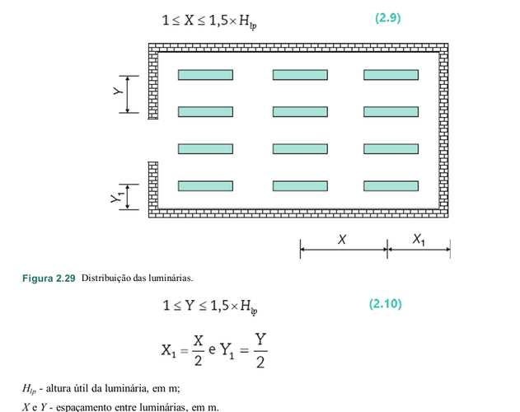
AMBIENTE | Nx | Ny | X [m] | X1 [m] | Y [m] | Y1 [m] | 1,5×Hlp [m] | N TOTAL | VERIFICAÇÃO
SAÍDA DE PRODUTOS (SALA DE PRODUTOS) | 3 | 1 | 2.00 | 1.00 | 0.00 | 2.50 | 3.30 | 3 | CERTO
CONTROLE DE QUALIDADE | 6 | 3 | 1.00 | 0.50 | 1.67 | 0.83 | 3.30 | 18 | CERTO
BANHEIRO (VESTUÁRIO) | 1 | 2 | 0.00 | 1.75 | 2.62 | 1.31 | 3.30 | 2 | CERTO
ESCRITÓRIO | 3 | 5 | 2.00 | 1.00 | 1.62 | 0.81 | 3.30 | 15 | CERTO

POTÊNCIA DO PONTO DE ILUMINAÇÃO E CARGA
POTÊNCIA DAS LÂMPADAS [W] | 80.00
PERDAS DO REATOR [W] | 24.10
P ATIVA POR LUMINÁRIA [W] | 104.10
FP | 0.90
Q POR LUMINÁRIA [var] | 50.42
S POR LUMINÁRIA [VA] | 115.67
S ADOTADA POR PONTO [VA] | 120.00

Para as etapas seguintes do projeto, a carga fica registrada em potência complexa P + jQ. A potência aparente exata por luminária é calculada; para margem de projeto foi adotado 120 VA por ponto.

AMBIENTE | QDL | Nlu | P [W] | Q [var] | S EXATA [VA] | S ADOTADA [VA] | I EXATA [A] | I ADOTADA [A] | E OBTIDA [lux]
SAÍDA DE PRODUTOS (SALA DE PRODUTOS) | QDL6 | 3 | 312.30 | 151.25 | 347.00 | 360.00 | 1.58 | 1.64 | 219.57
CONTROLE DE QUALIDADE | QDL6 | 18 | 1873.80 | 907.52 | 2082.00 | 2160.00 | 9.46 | 9.82 | 1505.31
BANHEIRO (VESTUÁRIO) | QDL7 | 2 | 208.20 | 100.84 | 231.33 | 240.00 | 1.05 | 1.09 | 209.41
ESCRITÓRIO | QDL5 | 15 | 1561.50 | 756.27 | 1735.00 | 1800.00 | 7.89 | 8.18 | 785.66

RESUMO POR QDL
QDL | AMBIENTES | LUMINÁRIAS | P [W] | Q [var] | S ADOTADA [VA] | I ADOTADA [A]
QDL5 | ESCRITÓRIO | 15.00 | 1561.50 | 756.27 | 1800.00 | 8.18
QDL6 | SALA DE PRODUTOS + CONTROLE DE QUALIDADE | 21.00 | 2186.10 | 1058.78 | 2520.00 | 11.45
QDL7 | BANHEIRO / VESTIÁRIO | 2.00 | 208.20 | 100.84 | 240.00 | 1.09
TOTAL | QUATRO AMBIENTES | 38.00 | 3955.80 | 1915.88 | 4560.00 | 20.73

VERIFICAÇÃO TÉCNICA FINAL
ITEM | VERIFICAÇÃO | RESULTADO | OBSERVAÇÃO
Método | Método dos Lumens exigido para as áreas do Lucas | OK | Cálculo mantém a metodologia da disciplina
Peso de iluminância | 41 anos + importante + fundo 40% → 0 | OK | Usa valor médio da faixa
Refletâncias | CLARO 50%; BRANCO 70%; BEGE 35% | OK | Condição crítica para bege
Fu | Tabela Philips TMS 426 - 2 TL 40 W | OK | Interpolação em K e, no escritório, também na parede
Fdl | Luminária comercial = 0,75 | OK | Tabela 2.9 de Mamede
Fluxo e Nlu | Fórmulas explícitas e arredondamento para cima | OK | Sem valores ocultos
Distribuição | Limite 1,5×Hlp e bordas X1/Y1 | OK | Todas as quatro grades atendem
Carga | P, Q, S e corrente registrados | OK | Compatível com a nota P+jQ do projeto

